Sheet1
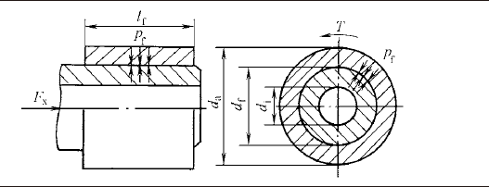
传递载荷需要的最小过盈量
配合直径 | df | 280 | mm
配合长度 | lf | 200 | mm
配合面积 | Sf | 196922 | mm2 | 如有需要，根据实际情况更改
摩擦副系数 | u | 0.15
额定功率 | P | 40000 | kW
额定转速 | n | 1500 | r/min
最大转矩倍数 | Tm/Tn | 1
传递最大转矩 | Tmax | 254666666.67 | N.mm | 254666.66667
承受轴向力 | Fx | 0 | N
传递力 | Ft | 1819047.619 | N
最小结合压强 | Pfmin | 61.58267805 | MPa

包容件外径 | da | 375 | mm
 | qa | 0.74666666667
被包容件内径 | di | 0 | mm | 实心轴取0
 | qi | 0

包容件弹性模量 | Ea | 206000 | MPa
包容件泊松比 | va | 0.3
 | Ca | 3.819887505
最小直径变化量-包容件 | eamin | 0.31974219745 | mm

被包容件弹性模量 | Ei | 206000 | MPa
被包容件泊松比 | va | 0.3
 | Ci | 0.7
最小直径变化量-被包容件 | eimin | 0.058593227659 | mm

所需最小有效过盈量 | σemin | 0.37833542511 | mm

用胀缩法装配 | σmin | 0.37833542511 | mm

算术平均偏差-包容件 | Raa | 0.0008 | mm
算术平均偏差-被包容件 | Rai | 0.0008 | mm
用压入法装配 | σmin | 0.38345542511 | mm

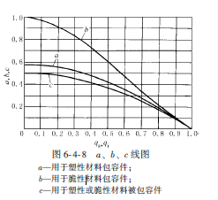
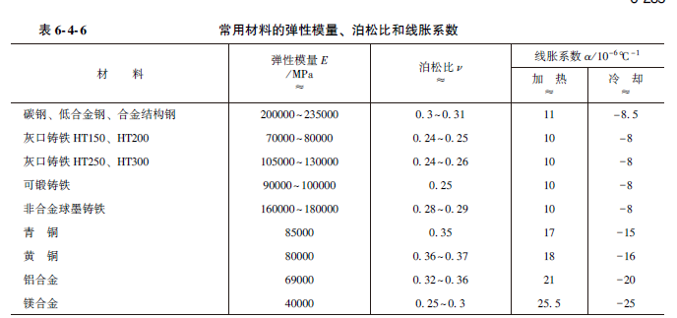
不产生塑性变形所允许的最大有效过盈量
包容件
包容件屈服强度 | σsa | 835 | MPa
系数 | a | 0.24318381881
最大结合压强-塑性材料 | pfamax | 203.05848871 | MPa
包容件的抗拉强度 | σba | 980 | MPa
系数b |  | 0.28409998859
最大结合压强-脆性材料 | Pfamax | 111.36719553 | MPa | 被除的系数取2-3，此处取2.5
材料是否为塑性材料 |  | Y |  | 填N或Y
包容件最大结合强度 | pfamax | 203.05848871

被包容件
被包容件屈服强度 | σsi | 835 | MPa
系数 | c | 0.5
最大结合压强-塑性材料 | pfimax | 417.5 | MPa
被包容件抗拉强度 | σbi | 980 | MPa
最大结合压强-脆性材料 | pfimax | 196 | MPa | 被除的系数取2-3，此处取2.5
材料是否为塑性材料 |  | Y |  | 填N或Y
包容件最大结合强度 | pfimax | 417.5 | MPa

被连接件最大结合压强 | pfmax | 203.05848871 | MPa

最大直径变化量-包容件 | eamax | 1.0542959392 | mm
最大直径变化量-被包容件 | eimax | 0.19320128052 | mm

最大传递力 | Ftmax | 5998002.557 | N | 材料强度够

所允许的最大有效过盈量 | σemax | 1.2474972197 | mm

基本过盈量初选
一般取平均值
如连接强度需要一定富余量，在平均值-最大值之间取值
如材料强度需要有富余，则在最小值-平均值间取值

